Hoja1
*Se debe actualizar TODOS los dias despues de la daily meeting

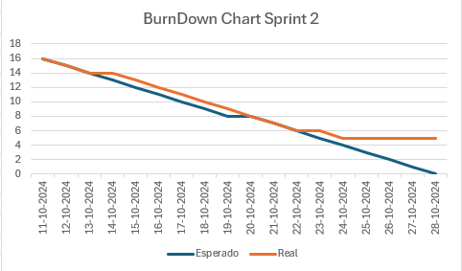
 | Fecha | Esperado | Real
 | 2024-10-11 | 16 | 16 | 0.94
 | 2024-10-12 | 15 | 15
 | 2024-10-13 | 14 | 14
 | 2024-10-14 | 13 | 14
 | 2024-10-15 | 12 | 13
 | 2024-10-16 | 11 | 12
 | 2024-10-17 | 10 | 11
 | 2024-10-18 | 9 | 10
 | 2024-10-19 | 8 | 9
 | 2024-10-20 | 8 | 8
 | 2024-10-21 | 7 | 7
 | 2024-10-22 | 6 | 6
 | 2024-10-23 | 5 | 6
 | 2024-10-24 | 4 | 5
 | 2024-10-25 | 3 | 5
 | 2024-10-26 | 2 | 5
 | 2024-10-27 | 1 | 5
 | 2024-10-28 | 0 | 5

